記入例
平成２９年度 伊賀白鳳高等学校高校生活入門講座【１０/７(土)】 参加者名簿
学校名 |  |  |  | 立 |  |  |  | 中学校
連絡先 担当者名
電話番号
fax |  |  |  | E-maiｌ

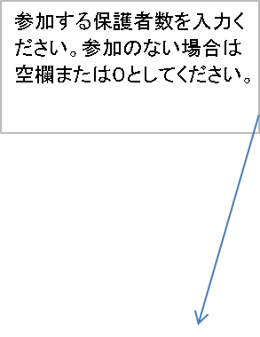
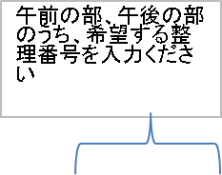
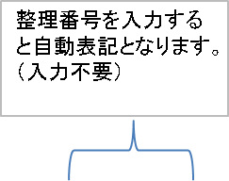

No | 参加生徒名前 | コース体験希望 |  | 午前の部 |  | 午後の部 |  | 参加 保護者数
 |  | 午前 の部 | 午後 の部 | 学科 | コース | 学科 | コース

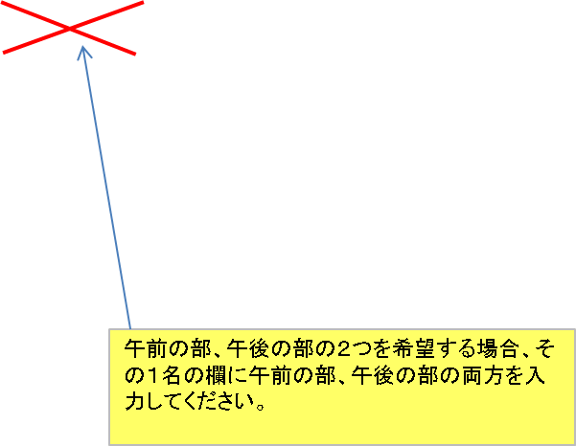
1 | 白鳳 太郎 | 1 |  | 機械科 | 機械工学コース |  |  | 1
2 | 白鳳 太郎 |  | 2 |  |  | 電子機械科 | ロボット・電気工学コース | 1
3 | 白鳳 太郎 | 1 | 2 | 機械科 | 機械工学コース | 電子機械科 | ロボット・電気工学コース | 2
4 | 白鳳 次郎 | 3 |  | 工芸デザイン科 | インテリアコース |  |  | 0
5 | 白鳳 三郎 | 5 |  | 生物資源科 | バイオサイエンス・生産ビジネスコース |  |  | 1
6 | 白鳳 四子 |  | 7 |  |  | フードシステム科 | パティシエコース | 0
～
30

 | 行や列の挿入はできません。

